Hoja1
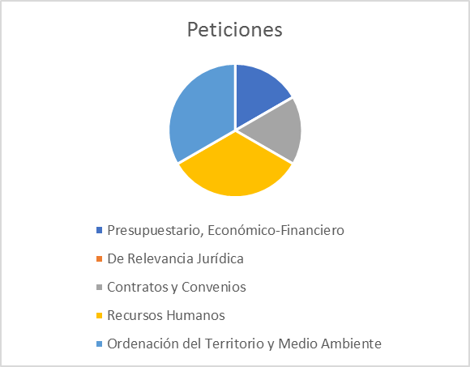
Solicitudes de Información 2022

 | Estadísticas de Transparencia Ejercicio 2022

Fecha | Nº Instancias Totales | Estimadas | Desestimadas | Inadmitidas | Desistimiento por el interesado
1er trim | 3 | 3 | 0 | 0 | 0
2º trim | 2 | 1 | 1 | 0 | 0
3er trim | 1 | 1 | 0 | 0 | 0
4º trim | 0 | 0 | 0 | 0 | 0
Totales | 6 | 5 | 1 | 0 | 0

Hoja2
Temas Solicitados

Tema | Peticiones
Presupuestario, Económico-Financiero | 1
De Relevancia Jurídica | 0
Contratos y Convenios | 1
Recursos Humanos | 2
Ordenación del Territorio y Medio Ambiente | 2
Otra Información | 0
TOTAL PETICIONES | 6

